wine
商品圖片 | ID | enName | chName | type | percent | ml | price | unit | place | grape | feature | status | createUser | createTime | updateUser | updateTime
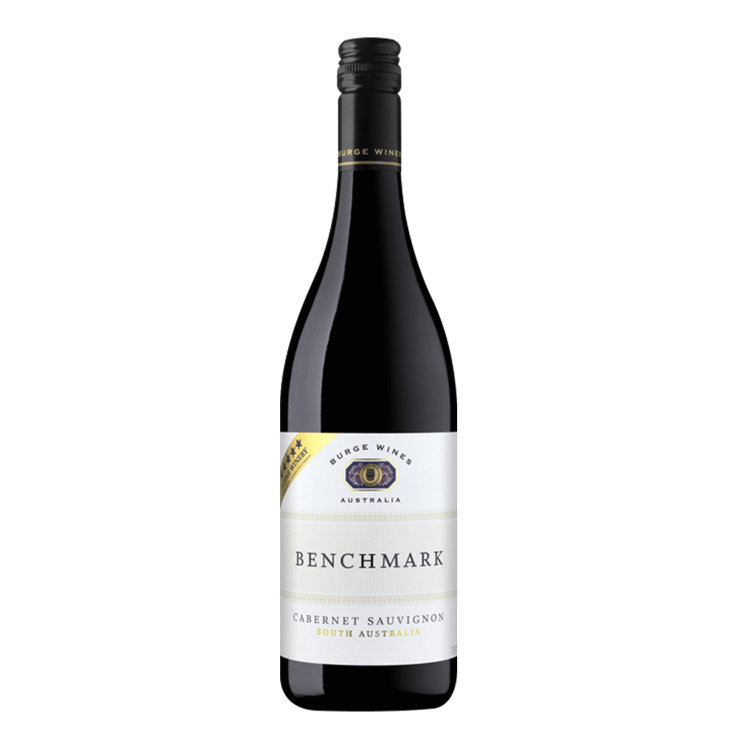 | AU1001 | BENCHMARK CABERNET SAUVIGNON | 格萊堡 標竿卡本內紅葡萄酒 | 紅酒 | 14.5 | 750 | 535 | 瓶 | Australia | 希哈 Syrah | Shiraz | 標竿系列的高品質及風味口感向來為人稱讚。酒莊只選取最好地塊的葡萄釀造，務求帶給人們品質優異，果香濃郁，酒體均衡的佳釀。 帶有藍莓、黑加崙、黑醋栗及辛香料等香氣。中等略厚重的酒體，入口後可感受濃郁果香及辛香料氣息。單寧圓潤，尾韻細緻優雅。 | 已上架 | admin | 2020-02-29 23:20:00 | admin | 2020-02-29 23:20:00

